Sheet1
TGV Project DB Schema

Movie Table : 영화 |  |  |  |  |  |  | Table 관계도

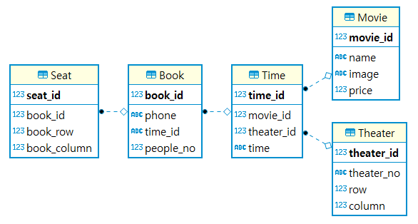
name | Type | Not Null | Auto Increment | Key | Default | Description
movie_id | int | O | O | PK |  | 영화 ID
name | varchar(100) | O |  |  | none' | 영화 이름
image | varchar(100) | O |  |  | nothing' | 영화 포스터 이미지
price | int | O |  |  | 0 | 영화 가격

Theater Table : 상영관

name | Type | Not Null | Auto Increment | Key | Default | Description
theater_id | int | O | O | PK |  | 상영관 ID
theater_no | varchar | O |  |  | 0' | 상영관 번호
theater_row | int | O |  |  | 0 | 행 좌석 수
theater_column | int | O |  |  | 0 | 열 좌석 수

Time Table : 실제 상영되는 영화의 시간

name | Type | Not Null | Auto Increment | Key | Default | Description
time_id | int | O | O | PK |  | 상영시간 ID
movie_id | int | O |  | FK |  | 영화 ID / ON DELETE CASCADE
theater_id | int | O |  | FK |  | 상영관 ID / ON DELETE CASCADE
time | varchar | O |  |  | "00:00" | 상영시간

Book Table : 예매 정보

name | Type | Not Null | Auto Increment | Key | Default | Description
book_id | int | O | O | PK |  | 예매 ID
time_id | int | O |  | FK |  | 예매한 영화 상영 ID
phone | varchar | O |  |  | " " | 휴대폰 정보
people_no | int | O |  |  | 1 | 예매한 관람 인원

Seat Table : 좌석 정보

name | Type | Not Null | Auto Increment | Key | Default | Description
seat_id | int | O | O | PK |  | 좌석 ID
book_id | int | O |  | FK |  | 예매 ID / ON DELETE CASCADE
book_row | int | O |  |  | 0 | 예매한 좌석 row 번호
book_column | int | O |  |  | 0 | 예매한 좌석 column 번호

